branch
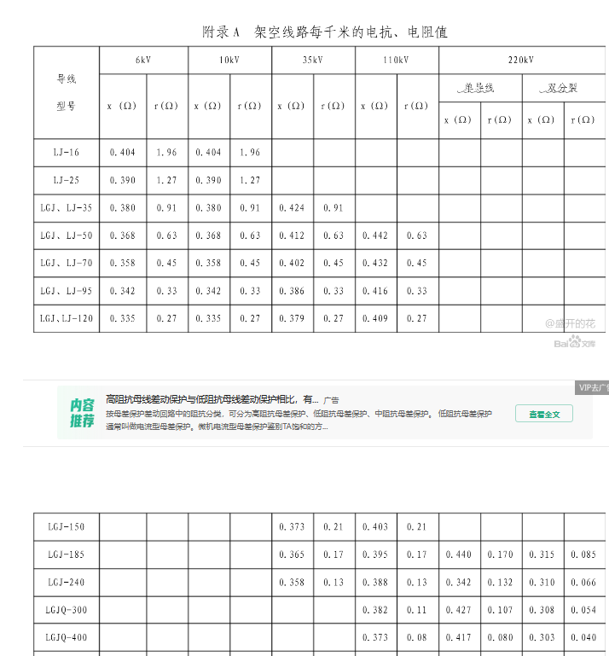
 | No | fbus | tbus | 型号 | r单位参数/Ω | x单位参数/Ω | 长度/km | r | x | b | rateA | rateB | rateC | ratio | angle | status | angmin | angmax
兴义变-顶效变1 | 1 | 1 | 2 | LGJ-185 | 0.17 | 0.395 | 15 | 2.550 | 5.925 | 0 | 0 | 0 | 0 | 0 | 0 | 1 | -360 | 360 | ;% | 兴义变-顶效变1
兴义变-顶效变2 | 2 | 1 | 2 | LGJ-185 | 0.17 | 0.395 | 15 | 2.550 | 5.925 | 0 | 0 | 0 | 0 | 0 | 0 | 1 | -360 | 360 | ;% | 兴义变-顶效变2
兴义变-香书塘变1 | 3 | 1 | 3 | LGJ-400 | 0.08 | 0.417 | 49.79 | 3.983 | 20.762 | 0 | 0 | 0 | 0 | 0 | 0 | 1 | -360 | 360 | ;% | 兴义变-香书塘变
兴义变-香书塘变2 | 4 | 1 | 3 | LGJ-2×240 | 0.08 | 0.417 | 49.79 | 3.983 | 20.762 | 0 | 0 | 0 | 0 | 0 | 0 | 1 | -360 | 360 | ;% | 兴义变-香书塘变
兴义变-丰都变 | 5 | 1 | 4 | LGJ-185 | 0.17 | 0.395 | 8.79 | 1.494 | 3.472 | 0 | 0 | 0 | 0 | 0 | 0 | 1 | -360 | 360 | ;% | 兴义变-丰都变
兴义变-酸枣变1 | 6 | 1 | 5 | LGJ-240 | 0.13 | 0.388 | 4.6 | 0.598 | 1.785 | 0 | 0 | 0 | 0 | 0 | 0 | 1 | -360 | 360 | ;% | 兴义变-酸枣变
兴义变-酸枣变2 | 7 | 1 | 5 | LGJ-240 | 0.13 | 0.388 | 4.6 | 0.598 | 1.785 | 0 | 0 | 0 | 0 | 0 | 0 | 1 | -360 | 360 | ;% | 兴义变-酸枣变
兴义变-桔山变1 | 8 | 1 | 6 | LGJ-240 | 0.13 | 0.388 | 9.94 | 1.292 | 3.857 | 0 | 0 | 0 | 0 | 0 | 0 | 1 | -360 | 360 | ;% | 兴义变-桔山变
兴义变-桔山变2 | 9 | 1 | 6 | LGJ-240 | 0.13 | 0.388 | 9.94 | 1.292 | 3.857 | 0 | 0 | 0 | 0 | 0 | 0 | 1 | -360 | 360 | ;% | 兴义变-桔山变
兴义变-牛膀子光伏 | 10 | 1 | 7 | LGJ-241 | 0.13 | 0.388 | 20 | 2.600 | 7.760 | 0 | 0 | 0 | 0 | 0 | 0 | 1 | -360 | 360 | ;% | 兴义变-牛膀子光伏
兴义变-三毛山变1 | 11 | 1 | 8 | LGJ-185 | 0.17 | 0.395 | 5.98 | 1.017 | 2.362 | 0 | 0 | 0 | 0 | 0 | 0 | 1 | -360 | 360 | ;% | 兴义变-三毛山变
兴义变-三毛山变2 | 12 | 1 | 8 | LGJ-185 | 0.17 | 0.395 | 5.98 | 1.017 | 2.362 | 0 | 0 | 0 | 0 | 0 | 0 | 1 | -360 | 360 | ;% | 兴义变-三毛山变
兴义变-长征变1 | 13 | 1 | 10 | LGJ-2×240 | 0.066 | 0.31 | 21.05 | 1.389 | 6.526 | 0 | 0 | 0 | 0 | 0 | 0 | 1 | -360 | 360 | ;% | 兴义变-长征变
兴义变-长征变2 | 13 | 1 | 10 | LGJ-2×240 | 0.066 | 0.31 | 21.05 | 1.389 | 6.526 | 0 | 0 | 0 | 0 | 0 | 0 | 1 | -360 | 360 | ;% | 兴义变-长征变
兴义变-威舍牵引变 | 14 | 1 | 12 | LGJ-185 | 0.17 | 0.395 | 36.81 | 6.258 | 14.540 | 0 | 0 | 0 | 0 | 0 | 0 | 1 | -360 | 360 | ;% | 兴义变-威舍牵引变
兴义变-宜化厂 | 15 | 1 | 16 | LGJ-186 | 0.17 | 0.395 | 3 | 0.510 | 1.185 | 0 | 0 | 0 | 0 | 0 | 0 | 1 | -360 | 360 | ;% | 兴义变-宜化厂
香书塘变-丰都变 | 16 | 3 | 4 | LGJ-185 | 0.17 | 0.395 | 13.93 | 2.368 | 5.502 | 0 | 0 | 0 | 0 | 0 | 0 | 1 | -360 | 360 | ;% | 香书塘变-丰都变
香书塘变-花月变1 | 17 | 3 | 13 | LGJ-240 | 0.13 | 0.388 | 12.24 | 1.591 | 4.749 | 0 | 0 | 0 | 0 | 0 | 0 | 1 | -360 | 360 | ;% | 香书塘变-花月变
香书塘变-花月变2 | 17 | 3 | 13 | LGJ-240 | 0.13 | 0.388 | 12.24 | 1.591 | 4.749 | 0 | 0 | 0 | 0 | 0 | 0 | 1 | -360 | 360 | ;% | 香书塘变-花月变
香书塘变-白碗窑光伏、白碗窑风电场 | 18 | 3 | 15 | LGJ-240 | 0.13 | 0.388 | 14.7 | 1.911 | 5.704 | 0 | 0 | 0 | 0 | 0 | 0 | 1 | -360 | 360 | ;% | 香书塘变-白碗窑光伏、白碗窑风电场
牛膀子光伏-长征变 | 19 | 7 | 10 | LGJ-185 | 0.17 | 0.395 | 20.7 | 3.519 | 8.177 | 0 | 0 | 0 | 0 | 0 | 0 | 1 | -360 | 360 | ;% | 牛膀子光伏-长征变
三毛山变-清水河光伏 | 20 | 8 | 9 | LGJ-185 | 0.17 | 0.395 | 25 | 4.250 | 9.875 | 0 | 0 | 0 | 0 | 0 | 0 | 1 | -360 | 360 | ;% | 三毛山变-清水河光伏
三毛山变-1830厂 | 21 | 8 | 17 | LGJ-186 | 0.17 | 0.395 | 3 | 0.510 | 1.185 | 0 | 0 | 0 | 0 | 0 | 0 | 1 | -360 | 360 | ;% | 三毛山变-1830厂
长征变-鹅毛寨光伏 | 22 | 10 | 11 | LGJ-185 | 0.17 | 0.395 | 30 | 5.100 | 11.850 | 0 | 0 | 0 | 0 | 0 | 0 | 1 | -360 | 360 | ;% | 长征变-鹅毛寨光伏
花月变-木贾变 | 23 | 13 | 14 | LGJ-240 | 0.13 | 0.388 | 15 | 1.950 | 5.820 | 0 | 0 | 0 | 0 | 0 | 0 | 1 | -360 | 360 | ;% | 花月变-木贾变
花月变-白碗窑光伏、白碗窑风电场 | 24 | 13 | 15 | LGJ-185 | 0.17 | 0.395 | 20 | 3.400 | 7.900 | 0 | 0 | 0 | 0 | 0 | 0 | 1 | -360 | 360 | ;% | 花月变-白碗窑光伏、白碗窑风电场
木贾变-白碗窑光伏、白碗窑风电场 | 25 | 14 | 15 | LGJ-185 | 0.17 | 0.395 | 10 | 1.700 | 3.950 | 0 | 0 | 0 | 0 | 0 | 0 | 1 | -360 | 360 | ;% | 木贾变-白碗窑光伏、白碗窑风电场
宜化厂-1830厂 | 26 | 16 | 17 | LGJ-186 | 0.17 | 0.395 | 3 | 0.510 | 1.185 | 0 | 0 | 0 | 0 | 0 | 0 | 1 | -360 | 360 | ;% | 宜化厂-1830厂

 | 注意：以上r与x均为实际值而非标幺值，需进行处理 mpc.branch(:, [BR_R BR_X]) = mpc.branch(:, [BR_R BR_X]) / (Vbase^2 / Sbase);

